commond
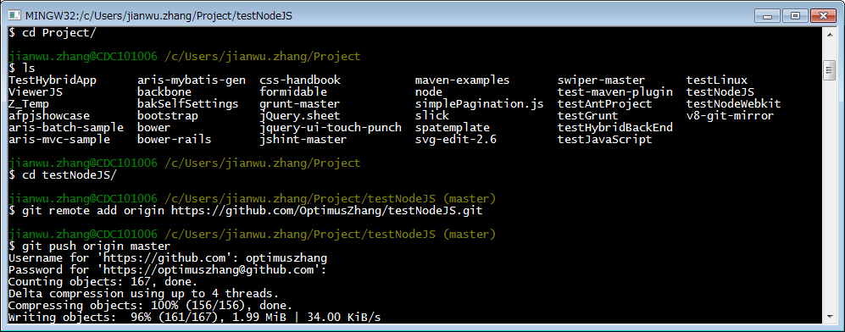
■InnerSource
 | afpjshowcase / afpjshowcase |  |  | HTTPS | https://innersource.accenture.com/afpjshowcase/afpjshowcase.git

■Git Bush
 | cd C:
 | cd arisdev
 | cd workspace
 | cd afpjshowcase
 | git status
 | git commit
 | status
 |  | git status
 |  |  | 命令用来查看当前分支状态
 | Rebase
 |  | git rebase master

 | Push
 |  | git push origin Ticket336

 | Pull
 |  | git pull origin master
 |  |  | 以Master分支为基准更新
 |  |  | origin 如果对象分支为远程分支（remote），则必须加[origin]
 |  |  | 如果pull的对象分支和当前分支名称一样，则不需要指定分支名

 | Commit
 |  | git commit -m "test"
 |  |  | -m 用来追加注释, "test"为注释的具体内容

 |  | git commit |  |  | 用SHELL默认的编辑器在编辑Commit的Log
 |  | git commit -a |  |  | 忽略暂存模式，所有已经跟踪过的文件暂存起来一起提交（自动暂存并提交）
 |  |  |  |  | 注：适用于文件的修改，当追加一个新的文件时，不会提交到Branch上

 | Checkout
 |  | git checkout master
 |  |  | ⇒切换到master分支
 |  | git checkout -b newFeature
 |  |  | ⇒创建newFeature分支，并切换到该分支
 |  | git checkout -- filename
 |  |  | 用暂存区中的filename文件来覆盖工作区中的filename文件.相当于取消自上次执行git add filename以来(如果执行过)的本地修改
 |  | git checkout branch -- filename
 |  |  | 维持HEAD的指向不变.用branch所指向的提交中的filename替换暂存区和工作区中相应的文件.会将暂存区和工作区中的filename直接覆盖

 | Branch
 |  | git branch -av
 |  |  | a代表所有，v代表版本信息，r 代表显示远程分支。

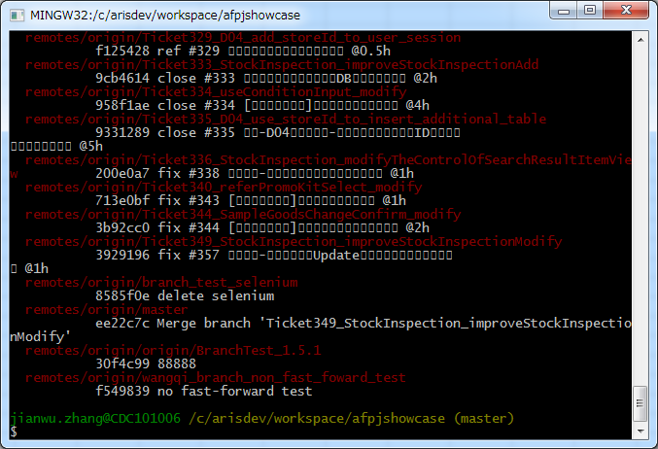

版本号

 |  | git branch 「branch名」

 | Commit後の回復

 |  | git reset HEAD^ |  |  | 上一次提交
 |  | git reset HEAD |  |  | 最近一次提交
 |  | git reset 版本号 |  |  | 恢复到某一版本号

 |  | 根据–soft –mixed –hard，会对working tree和index和HEAD进行重置:
 |  | git reset –mixed：此为默认方式，不带任何参数的git reset，即时这种方式，它回退到某个版本，只保留源码，回退commit和index信息
 |  | git reset –soft：回退到某个版本，只回退了commit的信息，不会恢复到index file一级。如果还要提交，直接commit即可
 |  | git reset –hard：彻底回退到某个版本，本地的源码也会变为上一个版本的内容

 | push後の回復
 |  | 按照上面操作本地Branch退回到对应版本后，在对本地节点进行Push，就可以让本地节点和Origin节点同步

 | config
 |  | git config [--local|--global|--system] -l |  |  |  | 查看Config的配置信息
 |  | git config [--local|--global|--system] --add cat.name tom
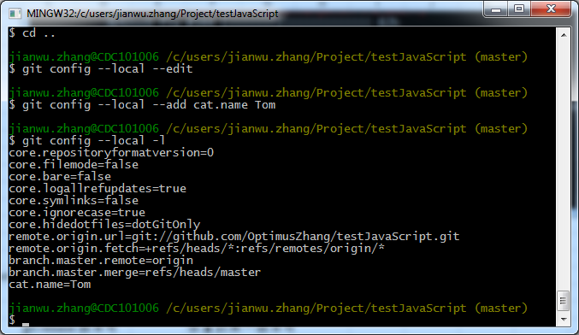

 |  | git config [--local|--global|--system] --get cat.name |  |  |  |  |  | 输出为Tom
 |  | git config [--local|--global|--system] --unset cat.name
 |  | git config --local --unset cat.name
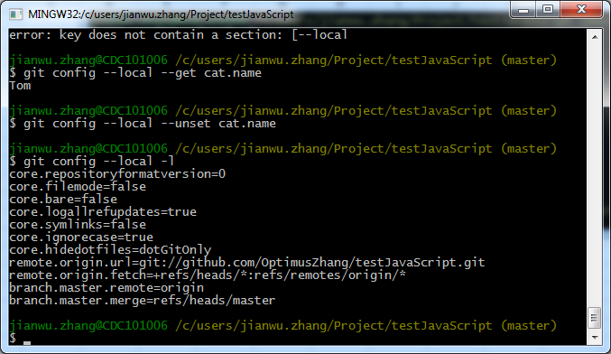

 |  | git config [--local|--global|--system] --edit |  |  |  |  | 编辑Git配置文件[config|.gitconfig|gitconfig]
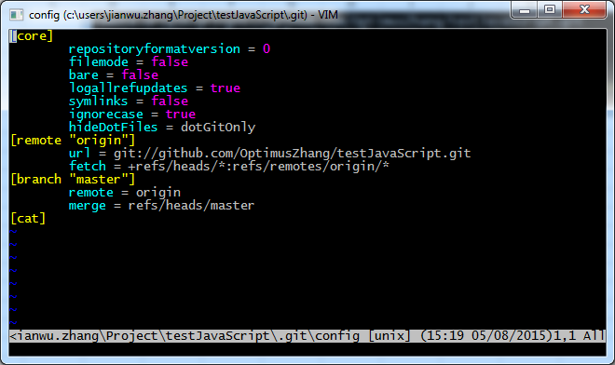

 |  | git配置文件的位置
 |  |  | 本地仓库 | --local | C:\Users\jianwu.zhang\Project\testJavaScript\.git\config
 |  |  | 用户全局 | --global | C:\Users\jianwu.zhang\.gitconfig
 |  |  | 操作系统 | --system | C:\Program Files (x86)\Git\etc\gitconfig
 | add
 |  | 追加文件到暂存区域或者将发生变更的文件同步到暂存区
 |  | git add readme.md
 |  | git add * |  |  | 所有文件进入暂存区域

 | rm
 |  | git rm rmfile.js |  |  | 从暂存区域删除文件(本地文件也会被删除)
 |  | git rm -f rmfile.js |  |  | -f 表示强制删除，用于修改过已暂存但未提交的文件的删除
 |  | git rm --cached rmfile.js |  |  | 从暂存区域删除文件（本地文件不会被删除，即只是从GIT上移除跟踪）

 |  | 解决了被跟踪的文件无法被忽略的问题
 |  |  | $ git rm -r --cached dir
 |  |  | $ echo dir/ >> .gitignore
 |  |  | $ git add .gitignore
 |  |  | $ git commit -am 'ignore dir forever'

 | mv
 |  | git mv file_from file_to |  |  | 重新命名，相当于以下三条命令
 |  |  | $ mv README.txt README
 |  |  | $ git rm README.txt
 |  |  | $ git add README

 | clone
 |  | git clone https://innersource.accenture.com/afpjshowcase/afpjshowcase.git

 | diff
 |  | git diff |  |  | 查看当前工作目录的文件和暂存区域的差别
 |  | git diff --cached |  |  | 查看暂存文件和上次提交时的区别
 |  | git diff --staged |  |  | 同上

 | log
 |  | git log -p -2 |  |  | -p显示提交内容用的差异，-2显示为最近2次的差异
 |  | git log --stat |  |  | 显示那些文件按发生了修改，修改了几行
 |  | git log --pretty=oneline |  |  | 将log显示为一行
 |  | git log --pretty=format:"%h - %ar : %s" |  |  |  | 按照格式输出Log，
 |  |  | 选项 说明
 |  |  | %H 提交对象（commit）的完整哈希字串
 |  |  | %h 提交对象的简短哈希字串
 |  |  | %T 树对象（tree）的完整哈希字串
 |  |  | %t 树对象的简短哈希字串
 |  |  | %P 父对象（parent）的完整哈希字串
 |  |  | %p 父对象的简短哈希字串
 |  |  | %an 作者（author）的名字
 |  |  | %ae 作者的电子邮件地址
 |  |  | %ad 作者修订日期（可以用 -date= 选项定制格式）
 |  |  | %ar 作者修订日期，按多久以前的方式显示
 |  |  | %cn 提交者(committer)的名字
 |  |  | %ce 提交者的电子邮件地址
 |  |  | %cd 提交日期
 |  |  | %cr 提交日期，按多久以前的方式显示
 |  |  | %s 提交说明

 |  | git log --pretty=format:"%h - %ar : %s" --graph |  |  |  |  | 按照图形模式输出
 |  | git log --pretty=format:"%h - %ar : %s" --graph --name-status
 |  |  | 选项 说明
 |  |  | -p 按补丁格式显示每个更新之间的差异。
 |  |  | --stat 显示每次更新的文件修改统计信息。
 |  |  | --shortstat 只显示 --stat 中最后的行数修改添加移除统计。
 |  |  | --name-only 仅在提交信息后显示已修改的文件清单。
 |  |  | --name-status 显示新增、修改、删除的文件清单。
 |  |  | --abbrev-commit 仅显示 SHA-1 的前几个字符，而非所有的 40 个字符。
 |  |  | --relative-date 使用较短的相对时间显示（比如，“2 weeks ago”）。
 |  |  | --graph 显示 ASCII 图形表示的分支合并历史。
 |  |  | --pretty 使用其他格式显示历史提交信息。可用的选项包括 oneline，short，full，fuller 和 format（后跟指定格式

 |  | git log --since=2.weeks
 |  |  | 限制输出长度
 |  |  | 选项 说明
 |  |  | -(n) 仅显示最近的 n 条提交
 |  |  | --since, --after 仅显示指定时间之后的提交。
 |  |  | --until, --before 仅显示指定时间之前的提交。
 |  |  | --author 仅显示指定作者相关的提交。
 |  |  | --committer 仅显示指定提交者相关的提交。

 |  | 查看 Git 仓库中，2008 年 10 月期间，Junio Hamano 提交的但未合并的测试脚本（位于
 |  | 项目的 t/ 目录下的文件），可以用下面的查询命令：
 |  | git log --pretty=format:"%h:%s" --author=jianwu.zhang --since="2015-01-02" \
 |  | --before="2015-10-01" --no-merges -- t/

 |  | $ git log --pretty=format:"%h -%cn :%s" --name-status --committer=jianwu.zhang --since="2015-07-15"
 |  | 查看jianwu.zhang提交的从2015-7-15到现在的log，显示修改的成果物，并按如下格式输出
 |  |  | SHA-1版本号-提交者：提交Log

 | gitk
 |  | 图形界面显示GitLog
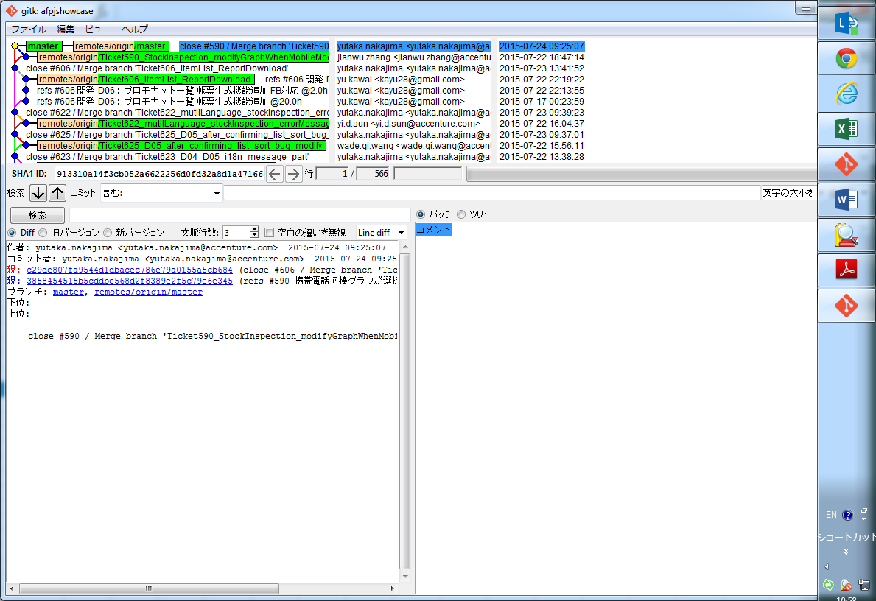

 | 撤销
 |  | 修改最后一次提交
 |  | git commit --amend
 |  |  | $ git commit -m 'initial commit'
 |  |  | $ git add forgotten_file
 |  |  | $ git commit --amend
 |  |  | 上面三条命令最终合并为一次提交，并且最后一次的提交的Log会修改第一次提交的Log

 |  | 取消已经暂存的文件

git merge --no-ff tempBranch
 | merge
 |  | git merge tempBranch
 |  |  | 将tempBranch合并到当前分支，默认为Fast forward
 |  | git merge --no-ff tempBranch
 |  |  | 采取非快进方式进行合并，将tempBranch合并到当前分支
 |  | 优点 | 使用--no-ff参数后，会执行正常合并，在Master分支上生成一个新节点。为了保证版本演进的清晰，我们希望采用这种做法。

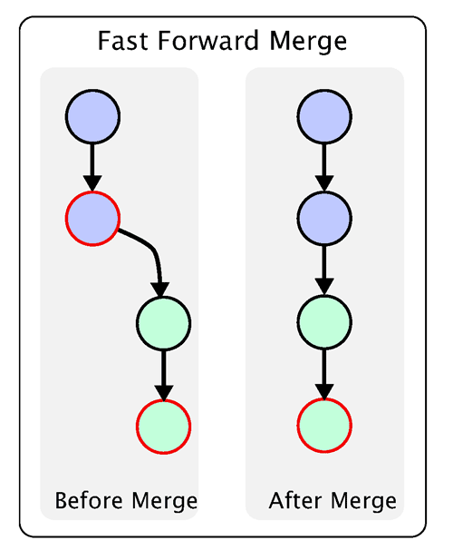
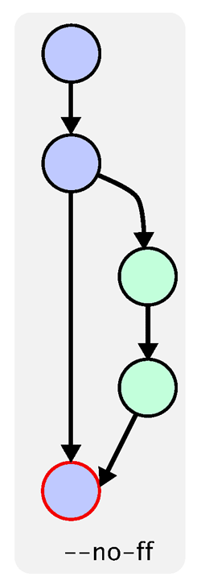

git merge tempBranch

 |  | 如果产生冲突，运行Git status会提示那个文件有冲突，
 |  | 将冲突文件改正之后，需要手动Git add和Git commit
 |  | 之后再进行Push

 | add remote
 |  | git remote add origin https://github.com/OptimusZhang/testNodeJS.git

 |  | git push origin master

User Question
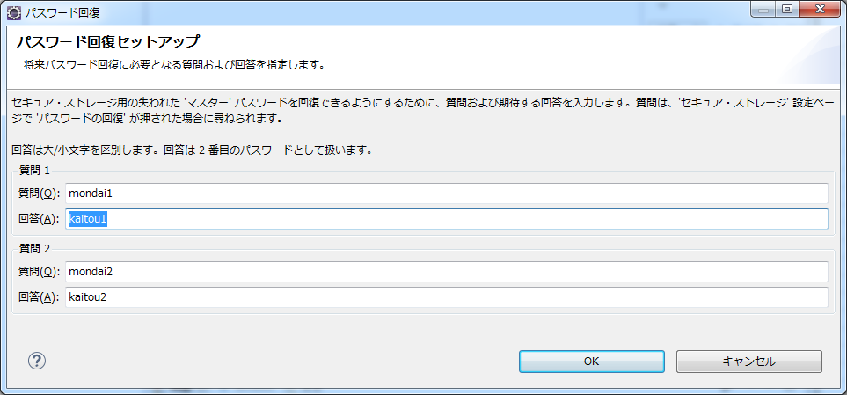
ユーザー情報について
 | mondai1 | mondai2
 | kaitou1 | kaitou2

